BDI'S

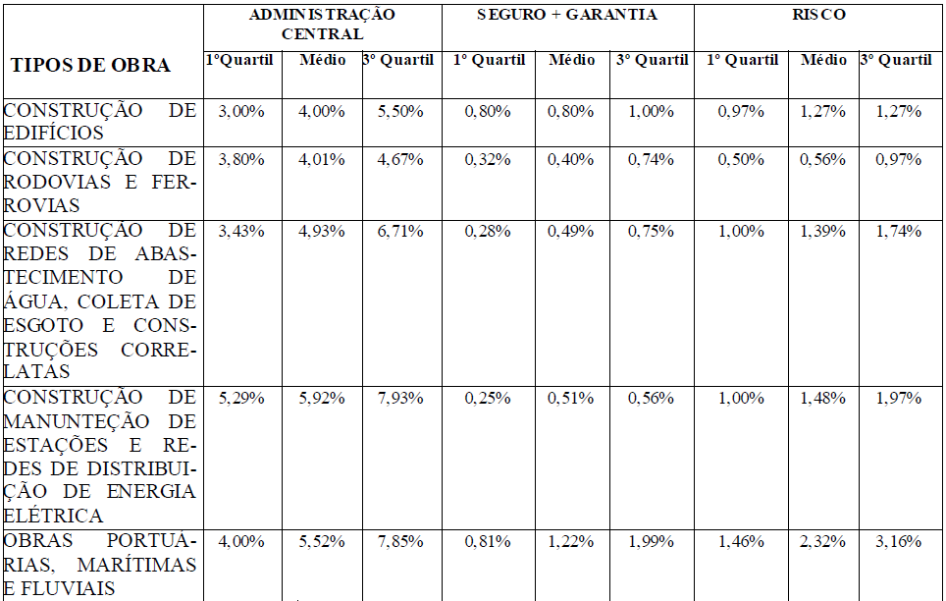

OBRA: RECUPERAÇÃO E ADEQUAÇÃO DO GALPÃO EM ESTRUTURA METALICA NA FAZENDA EXPERIMENTAL DA UNIVERSIDADE FEDERAL DO OESTE DO PARÁ
LOCAL: | FAZENDA EXPERIMENTAL DA UFOPA- PA-370 KM-37
DATA: OUTUBRO/2021

 | COMPOSIÇÃO DE BDI E LEIS SOCIAIS | CONSTRUÇÃO DE EDIFÍCIOS

Item | Leis Sociais (LS) - SINAPI
1 | HORISTAS (taxa já inclusa nos valores unitários de mão-de-obra) | LS | 86.22%
2 | MENSALISTA (taxa já inclusa nos valores unitários de mão-de-obra) |  | 47.52%

Item | Bonificações e despesas indiretas - BDI
1 | RISCOS | R | 1.27%
2 | SEGUROS | S | 0.50%
3 | GARANTIAS | G | 0.30%
4 | DESPESAS FINANCEIRAS | DF | 1.23%
5 | ADMINISTRAÇÃO CENTRAL | AC | 4.00%
6 | LUCRO | L | 7.40%
7 | COFINS | I | 3.00%
8 | PIS |  | 0.65%
9 | CPRB |  | 4.50%
10 | ISS |  | 2.50%
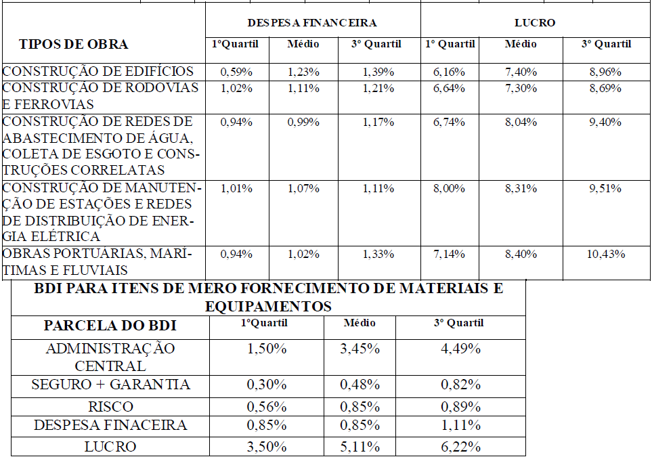
FÓRMULA: | BDI = { [ (1+(R+S+G+AC)).(1+DF).(1+L) ] -1 } x 100 1 - ( I ) | BDI | 29.06%

Obs.: Em conformidade com o Acórdão 2622 - Plenário TCU

 | COMPOSIÇÃO DE BDI E LEIS SOCIAIS | FORNECIMENTO DE EQUIPAMENTOS

Item | Leis Sociais (LS) - SINAPI
1 | HORISTAS (taxa já inclusa nos valores unitários de mão-de-obra) | LS | 86.22%
2 | MENSALISTA (taxa já inclusa nos valores unitários de mão-de-obra) |  | 47.52%

Item | Bonificações e despesas indiretas - BDI
1 | RISCOS | R | 0.85%
2 | SEGUROS | S | 0.28%
3 | GARANTIAS | G | 0.20%
4 | DESPESAS FINANCEIRAS | DF | 0.85%
5 | ADMINISTRAÇÃO CENTRAL | AC | 3.45%
6 | LUCRO | L | 5.11%
7 | COFINS | I | 3.00%
8 | PIS |  | 0.65%
9 | CPRB (NÃO INCIDE) |  | 0.00%
10 | ISS (NÃO INCIDE) |  | 0.00%
FÓRMULA: | BDI = { [ (1+(R+S+G+AC)).(1+DF).(1+L) ] -1 } x 100 1 - ( I ) | BDI | 15.27%

Obs.: Em conformidade com o Acórdão 2622 - Plenário TCU
Sobre o simples fornecimento de Equipamentos não incidem os custos com ISS e INSS

